상품제안서
타원살(타원/사각/대/일반)부채 | 상품코드: S20080

 |  |  |  |  |  |  | 02-713-8555 | www.synergygift.co.kr
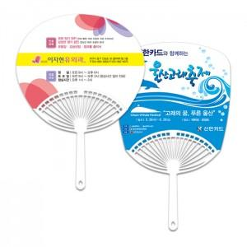

【상세/제작정보】 | <p><span style="font-size: 14pt;">※ 최소수량 1,000개이며 1,000개 단위로 주문 가능합니다.</span></p><p><span style="font-size: 14pt;">&nbsp;※​ 배송비 별도 상품입니다.</span></p>

【인쇄/포장옵션】 | 풀칼라 / 포장불가능

【공급단가】 | 수량 | 1,000~ | 2,000~ | 3,000~ | 5,000~ | 10,000~
*VAT별도 | 원형 | 270원 | 260원 | 250원 | 230원 | 210원
 | 사각 | 280원 | 270원 | 260원 | 240원 | 220원

【상품 URL】 | https://www.synergygift.co.kr:443/src/goods_detail.php?gdno=18899

